Накладная-№3
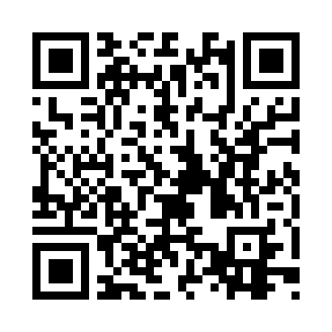
Номер товарно-транспортной накладной: |  |  | Торговый представитель: Amriyev Muhammad
Поставщик: Toshkent falcon fly 2 |  |  | Телефон торгового представителя: +998972880505
Дата отгрузки: 18.10.2025 |  |  | Контрагент: """" Klient
Дата консигнации: |  |  | Адрес:
Доставщик: |  |  | Телефон:
Телефон доставщика:
Время заказа: 18.10.2025 14:34:24
№ | Штрих-код | Название товаров (работ,услуг) | Количество | Количество в кейсе | Цена | Сумма
 |  |  | 28 |  |  | 85.8
1 | 6805019698743 | Коврик для ванны, 54×85 см, DB-98-74 | 4 | 4 шт. | 4.40 | 17.60
2 | 6805019698750 | Коврик для ванны, 40×70 см, DB-98-75 | 4 | 4 шт. | 3.10 | 12.40
3 | 6805019698729 | Коврик для ванны, 43×75 см, DB-98-72 | 6 | 6 шт. | 2.30 | 13.80
4 | 6805019698668 | Коврики напольные для ванной комнаты 39*70 DB -98-66 | 6 | 6 шт. | 2.30 | 13.80
5 | 6805019698972 | Коврики напольные для ванной комнаты 43*68+43 *118 DB-98-97 | 2 | 2 шт. | 4.20 | 8.40
6 | 6920240023345 | Коврики напольные для ванной комнаты 38*58CM 38*118CM в большой каробке 40 XP-23-34 | 2 | 2 шт. | 3.40 | 6.80
7 | 6805019698682 | Коврики напольные для ванной комнаты 45*75 DB -98-68 | 2 | 2 шт. | 3.50 | 7
8 | 6805019698675 | Коврики напольные для ванной комнаты 44*74 DB -98-67 | 2 | 2 шт. | 3 | 6
Итого: 85.8$|->UZS: 1,072,500.00

